INDEX
ÚKOLY: | Do šedých buněk vypiš pomocí fce INDEX správnou hodnotu na hledané pozici.
 |  |  |  |  |  | ZDROJ K ÚKOLU:
 |  |  |  |  |  | https://www.youtube.com/watch?v=uXwJFA-N3V4
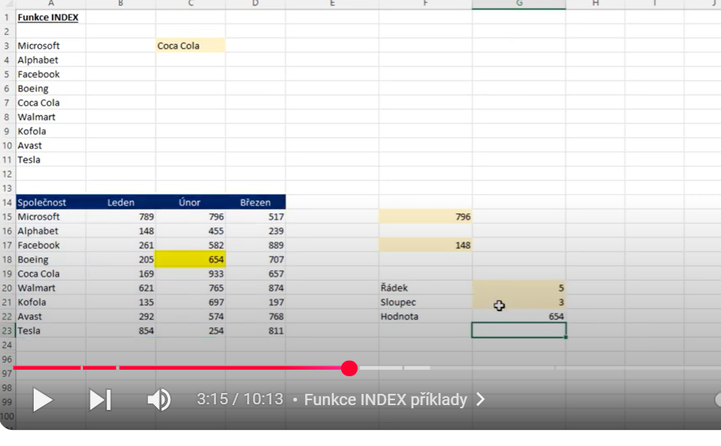
SPZ | Typ | Model | Rok výroby | Tachometr | Cena
2E1 3355 | Citroën | Xsara Picaso | 2005 | 67800 | 250000
2AA 1234 | Škoda | Felicia | 2001 | 153000 | 60000
2H2 1239 | Fiat | Uno | 1994 | 254000 | 12000
2E2 9876 | Škoda | Fabia | 2001 | 112000 | 112000
3E2 4411 | Škoda | Fabia | 2003 | 95800 | 45000
4E4 4444 | Škoda | Superb | 2008 | 25000 | 350000

 | Jaká je hodnota tachometru na řádku: |  |  |  | 6

 | Zajisti, aby se v buňce F17 zobrazila SPZ auta podle zvolené ceny v buňce F16.

 | Zadej číslo řádku a sloupce a zajisti pomocí fce INDEX vypsání hledané odpovídající.

 |  |  |  | Řádek
 |  |  |  | Sloupec
 |  |  |  | Hodonota

Zámek
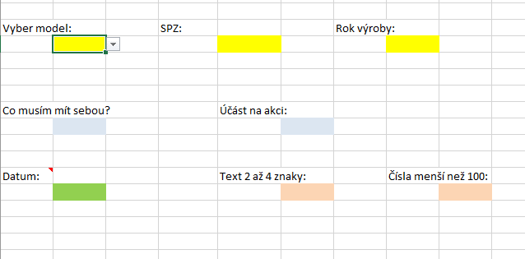
SPZ | Typ | Model | Rok výroby | Tachometr | Cena |  | ÚKOLY: | viz přiložený obrázek
2E1 3355 | Citroën | Xsara Picaso | 2005 | 67800 | 250000 | 1. | Vytvořte rozbalovací seznamy do žlutých buněk model, rok výroby a SPZ- použijte hodnoty z tabulky.
2AA 1234 | Škoda | Felicia | 2001 | 153000 | 60000 | 2. | Vytvořte vlastní rozbalovací seznamy do modrých buněk Vymyslete vlastní odpovědi, minimálně 2 pro seznamy.
2H2 1239 | Fiat | Uno | 1994 | 254000 | 12000 | 3. | Vložte do zelené buňky datum odpovídající jenom letošnímu roku. Buňka musí mít formát Datum.
2E2 9876 | Škoda | Fabia | 2001 | 112000 | 112000 | 4. | Omezte vložení délky textu do červené buňky na počet znaků - minimálně 2 a maximálně 4 znaky.
3E2 4411 | Škoda | Fabia | 2003 | 95800 | 45000 | 5. | Do jiné červené buňky omezte vložení celých čísel pouze menších než 100.
4E4 4444 | Škoda | Superb | 2008 | 25000 | 350000 | 6. | Přidejte ke dvěma libovolným Ověřovacím pravidlům Zprávu při zadávání a Chybové hlášení.
 |  |  |  |  |  | 7. | Uzamkněte list mimo barevné buňky, ty musí umožňovat zápis.

